Activité
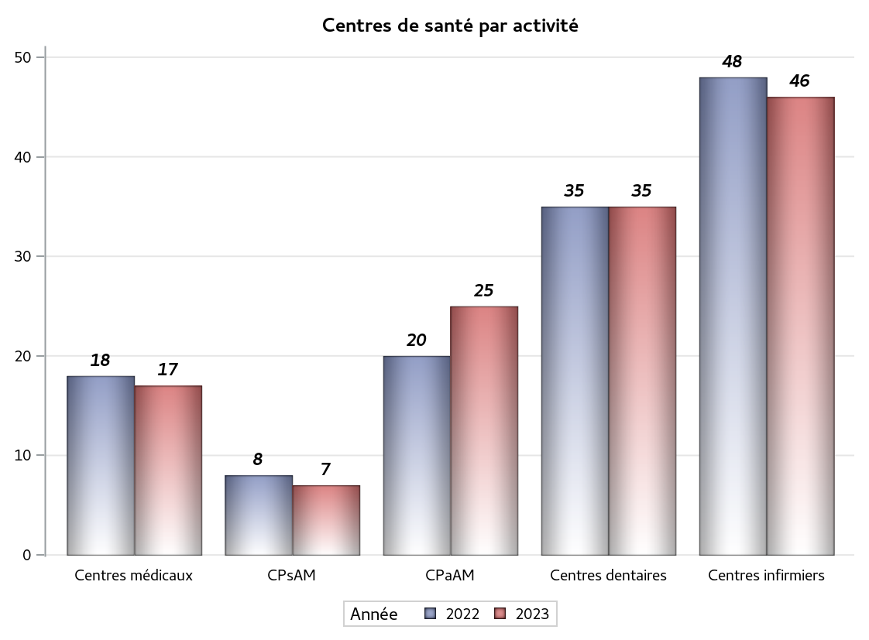

Implantation
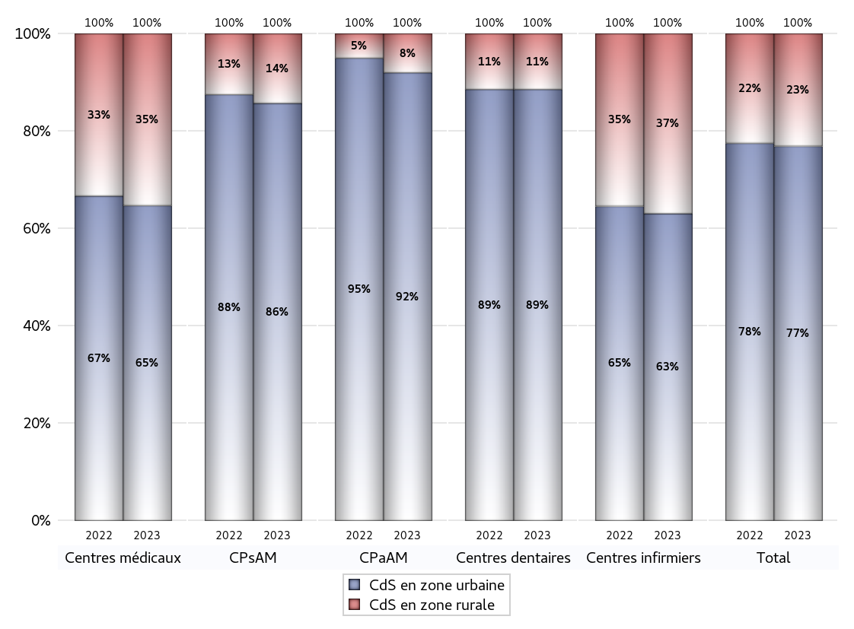
ZONE D'IMPLANTATION DES CENTRES
 | centres médicaux |  |  | Centres de santé polyvalents sans auxiliaires médicaux CPsAM |  | Centres de santé polyvalents avec auxiliaires médicaux CPaAM |  | Total centres à activité médicale | Centres de santé dentaires |  |  | Centres de santé infirmiers |  | Grand Total | Dont centres de santé pluri professionnels
 | avec MG et avec auxiliaires médicaux | avec MG et sans auxiliaires médicaux | sans MG | avec MG | sans MG | avec MG | sans MG |  | avec MG et avec auxiliaires médicaux | avec MG et sans auxiliaires médicaux | sans MG | avec MG | sans MG
CdS en zone urbaine | 7 | 4 | 0 | 3 | 3 | 19 | 4 | 40 | 0 | 1 | 30 | 0 | 29 | 100 | 27
Sous total zone urbaine | 11 |  |  | 6 |  | 23 |  |  | 31 |  |  | 29
Dont QPV | 1 | 0 | 0 | 0 | 0 | 1 | 0 | 2 | 0 | 0 | 2 | 0 | 4 | 8 | 2
Dont quartier vécu | 0 | 0 | 0 | 0 | 0 | 1 | 0 | 1 | 0 | 0 | 0 | 0 | 0 | 1 | 1
Dont zone prioritaire du SROS | 1 | 0 | 0 | 1 | 0 | 5 | 1 | 8 | 0 | 0 | 4 | 0 | 6 | 18 | 6
CdS en zone rurale | 2 | 4 | 0 | 1 | 0 | 2 | 0 | 9 | 0 | 0 | 4 | 0 | 17 | 30 | 4
Sous total zone rurale | 6 |  |  | 1 |  | 2 |  |  | 4 |  |  | 17
Dont zone prioritaire du SROS | 2 | 1 | 0 | 1 | 0 | 0 | 0 | 4 | 0 | 0 | 2 | 0 | 5 | 11 | 2
Total(sous total zone urbaine + sous total zone rurale) | 17 |  |  | 7 |  | 25 |  | 49 | 35 |  |  | 46 |  | 130 | 31

Gestionnaires
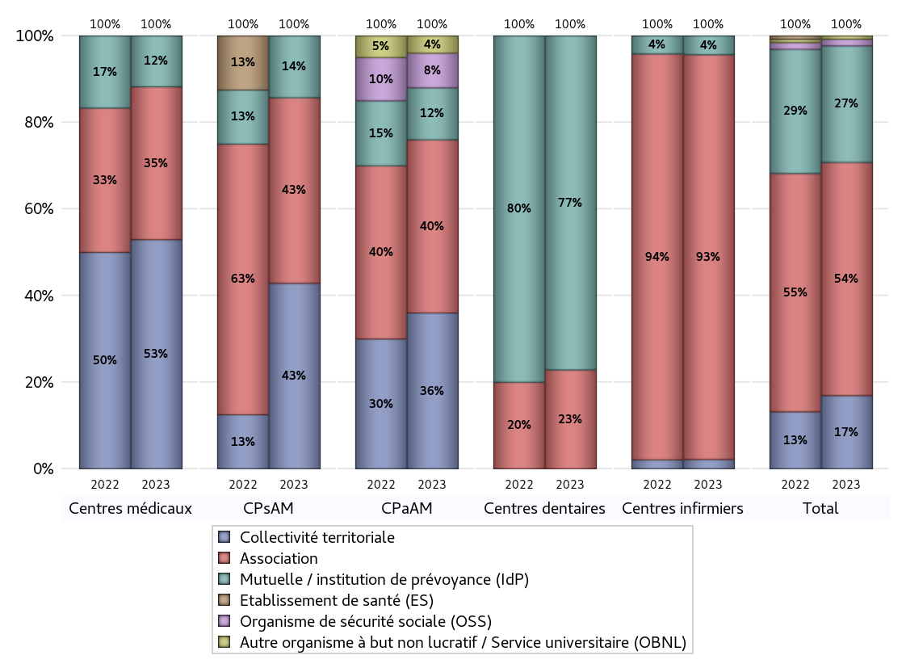
NOMBRE DE CENTRES DE SANTE PAR GESTIONNAIRE
 | centres médicaux |  |  | Centres de santé polyvalents sans auxiliaires médicaux CPsAM |  | Centres de santé polyvalents avec auxiliaires médicaux CPaAM |  | Total centres à activité médicale | Centres de santé dentaires |  |  | Centres de santé infirmiers |  | Grand Total | Dont centres de santé pluri professionnels
 | avec MG et avec auxiliaires médicaux | avec MG et sans auxiliaires médicaux | sans MG | avec MG | sans MG | avec MG | sans MG |  | avec MG et avec auxiliaires médicaux | avec MG et sans auxiliaires médicaux | sans MG | avec MG | sans MG
Collectivité territoriale | 4 | 5 | 0 | 3 | 0 | 9 | 0 | 21 | 0 | 0 | 0 | 0 | 1 | 22 | 14
Sous total Collectivité territoriale | 9 |  |  | 3 |  | 9 |  |  | 0 |  |  | 1
Association | 4 | 2 | 0 | 0 | 3 | 7 | 3 | 19 | 0 | 1 | 7 | 0 | 43 | 70 | 11
Sous total Association | 6 |  |  | 3 |  | 10 |  |  | 8 |  |  | 43
Mutuelle / institution de prévoyance (IdP) | 1 | 1 | 0 | 1 | 0 | 3 | 0 | 6 | 0 | 0 | 27 | 0 | 2 | 35 | 4
Sous total IdP | 2 |  |  | 1 |  | 3 |  |  | 27 |  |  | 2
Organisme de sécurité sociale (OSS) | 0 | 0 | 0 | 0 | 0 | 1 | 1 | 2 | 0 | 0 | 0 | 0 | 0 | 2 | 1
Sous total OSS | 0 |  |  | 0 |  | 2 |  |  | 0 |  |  | 0
Autre organisme à but non lucratif / Service universitaire (OBNL) | 0 | 0 | 0 | 0 | 0 | 1 | 0 | 1 | 0 | 0 | 0 | 0 | 0 | 1 | 1
Sous total OBNL | 0 |  |  | 0 |  | 1 |  |  | 0 |  |  | 0
Organisme à but lucratif (OBL) | 0 | 0 | 0 | 0 | 0 | 0 | 0 | 0 | 0 | 0 | 0 | 0 | 0 | 0 | 0
Sous total OBL | 0 |  |  | 0 |  | 0 |  |  | 0 |  |  | 0
Autre organisme à but lucratif | 0 | 0 | 0 | 0 | 0 | 0 | 0 | 0 | 0 | 0 | 0 | 0 | 0 | 0 | 0
Sous total Autre OBL | 0 |  |  | 0 |  | 0 |  |  | 0 |  |  | 0
Etablissement de santé (ES) | 0 | 0 | 0 | 0 | 0 | 0 | 0 | 0 | 0 | 0 | 0 | 0 | 0 | 0 | 0
Sous total ES | 0 |  |  | 0 |  | 0 |  |  | 0 |  |  | 0
Etat | 0 | 0 | 0 | 0 | 0 | 0 | 0 | 0 | 0 | 0 | 0 | 0 | 0 | 0 | 0
Sous total SU | 0 |  |  | 0 |  | 0 |  |  | 0 |  |  | 0
Total | 17 |  |  | 7 |  | 25 |  | 49 | 35 |  |  | 46 |  | 130 | 31

Effectifs
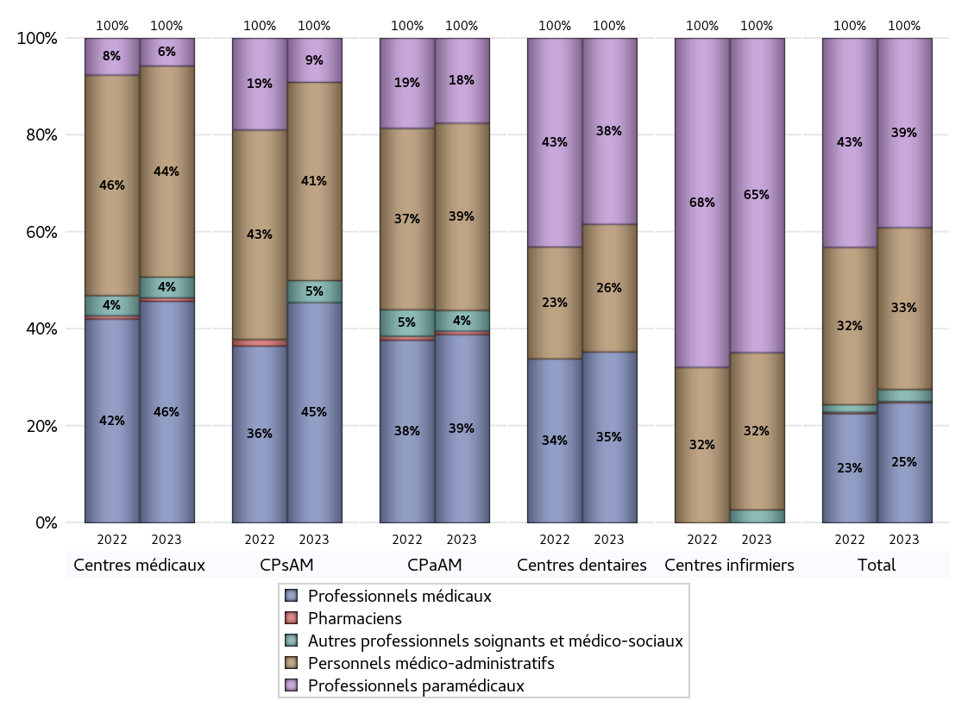
EFFECTIFS DES CENTRES
 | centres médicaux | Centres de santé polyvalents sans auxiliaires médicaux CPsAM | Centres de santé polyvalents avec auxiliaires médicaux CPaAM | Total centres à activité médicale | Centres de santé dentaires | Centres de santé infirmiers | Grand Total
Professionnels médicaux (1) | 64 | 20 | 164 | 248 | 170 | 0 | 418
Dont Médecins généralistes | 55 | 8 | 103 | 166 | 1 | 0 | 167
Dont Autres médecins spécialistes | 7 | 10 | 48 | 65 | 0 | 0 | 65
Dont Sages-Femmes | 1 | 2 | 6 | 9 | 0 | 0 | 9
Dont Chrirurgiens dentistes | 0 | 0 | 5 | 5 | 169 | 0 | 174
Dont Autres professionnels médicaux | 1 | 0 | 2 | 3 | 0 | 0 | 3
Professionnels paramédicaux (2) | 8 | 4 | 74 | 86 | 185 | 388 | 659
Dont Infirmiers | 7 | 2 | 47 | 56 | 0 | 388 | 444
Dont Assistants dentaires | 0 | 0 | 4 | 4 | 183 | 0 | 187
Dont Autres | 1 | 2 | 23 | 26 | 2 | 0 | 28
Pharmaciens (3) | 1 | 0 | 3 | 4 | 0 | 0 | 4
Total Professionnels de santé (1)+(2)(+3) | 73 | 24 | 241 | 338 | 355 | 388 | 1081
Autres professionnels soignants et médico-sociaux (4) | 6 | 2 | 18 | 26 | 0 | 16 | 42
Personnels médico-administratifs (5) | 61 | 18 | 163 | 242 | 127 | 194 | 563
Total (1)+(2)+(3)+(4)+(5) | 140 | 44 | 422 | 606 | 482 | 598 | 1686

Fonctionnement
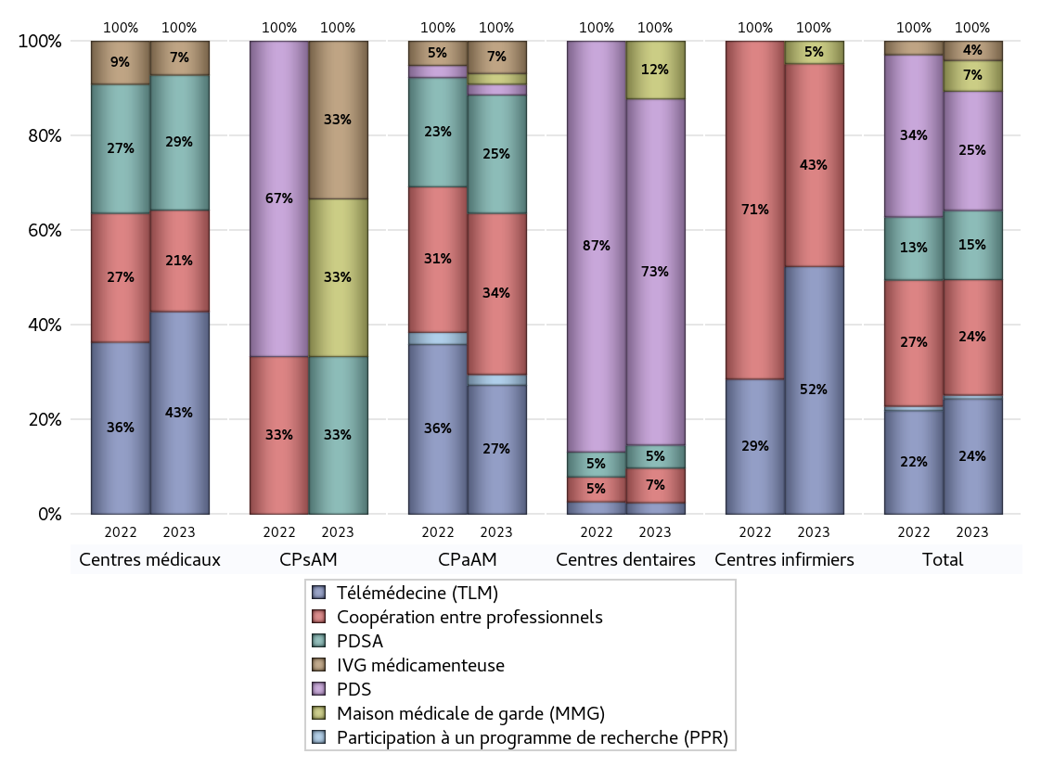
FONCTIONNEMENT(PDSA/MMG/IVG/TLM/PPR/COOP)
 | centres médicaux |  |  | Centres de santé polyvalents sans auxiliaires médicaux CPsAM |  | Centres de santé polyvalents avec auxiliaires médicaux CPaAM |  | Total centres à activité médicale | Centres de santé dentaires |  |  | Centres de santé infirmiers |  | Grand Total | Dont centres de santé pluri professionnels
 | avec MG et avec auxiliaires médicaux | avec MG et sans auxiliaires médicaux | sans MG | avec MG | sans MG | avec MG | sans MG |  | avec MG et avec auxiliaires médicaux | avec MG et sans auxiliaires médicaux | sans MG | avec MG | sans MG
PDSA au sein du centre | 0 | 2 | 0 | 1 | 0 | 4 | 1 | 8 | 0 | 0 | 2 | 0 | 0 | 10 | 5
PDSA en dehors du centre | 2 | 0 | 0 | 0 | 0 | 6 | 0 | 8 | 0 | 0 | 0 | 0 | 0 | 8 | 8
Sous total 1 PDSA | 2 | 2 | 0 | 1 | 0 | 10 | 1 | 16 | 0 | 0 | 2 | 0 | 0 | 18 | 13
Sous total PDSA | 4 |  |  | 1 |  | 11 |  |  | 2 |  |  | 0
PDS au sein du centre | 0 | 0 | 0 | 0 | 0 | 1 | 0 | 1 | 0 | 1 | 29 | 0 | 0 | 31 | 1
PDS en dehors du centre | 0 | 0 | 0 | 0 | 0 | 0 | 0 | 0 | 0 | 0 | 0 | 0 | 0 | 0 | 0
Sous Total 1 PDS | 0 | 0 | 0 | 0 | 0 | 1 | 0 | 1 | 0 | 1 | 29 | 0 | 0 | 31 | 1
Sous total PDS | 0 |  |  | 0 |  | 1 |  |  | 30 |  |  | 0
Maison médicale de garde (MMG) | 0 | 0 | 0 | 1 | 0 | 1 | 0 | 2 | 0 | 0 | 5 | 0 | 1 | 8 | 2
Sous total MMG | 0 |  |  | 1 |  | 1 |  |  | 5 |  |  | 1
IVG instrumentale | 0 | 0 | 0 | 0 | 0 | 0 | 0 | 0 | 0 | 0 | 0 | 0 | 0 | 0 | 0
Sous total IVGI | 0 |  |  | 0 |  | 0 |  |  | 0 |  |  | 0
IVG médicamenteuse | 0 | 1 | 0 | 1 | 0 | 3 | 0 | 5 | 0 | 0 | 0 | 0 | 0 | 5 | 4
Sous total IVGM | 1 |  |  | 1 |  | 3 |  |  | 0 |  |  | 0
Télémédecine (TLM) | 4 | 2 | 0 | 0 | 0 | 12 | 0 | 18 | 0 | 0 | 1 | 0 | 11 | 30 | 16
Sous total TLM | 6 |  |  | 0 |  | 12 |  |  | 1 |  |  | 11
Participation à un programme de recherche (PPR) | 0 | 0 | 0 | 0 | 0 | 1 | 0 | 1 | 0 | 0 | 0 | 0 | 0 | 1 | 1
Sous total PPR | 0 |  |  | 0 |  | 1 |  |  | 0 |  |  | 0
Coopération entre professionnels | 2 | 1 | 0 | 0 | 0 | 14 | 1 | 18 | 0 | 1 | 2 | 0 | 9 | 30 | 16
Sous total Coop | 3 |  |  | 0 |  | 15 |  |  | 3 |  |  | 9
Total | 14 |  |  | 3 |  | 44 |  | 61 | 41 |  |  | 21 |  | 123 | 53

Prévention
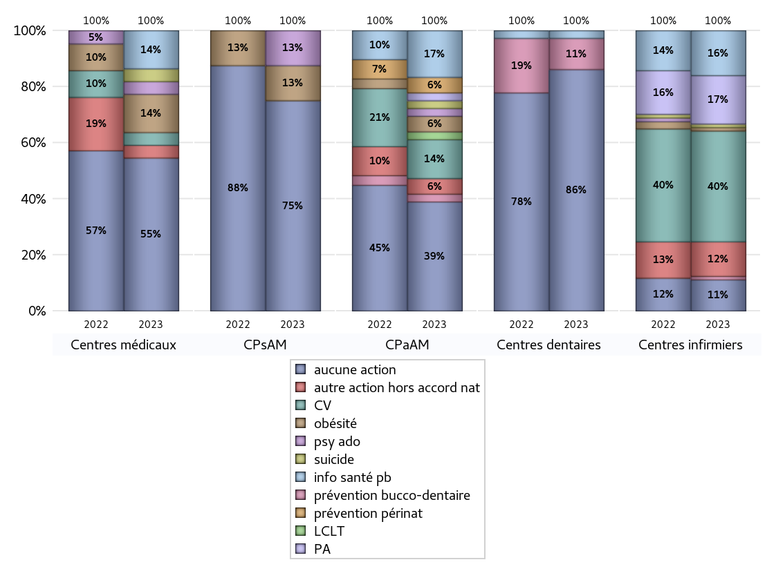
ACTIONS DE PREVENTION
 | centres médicaux |  |  | Centres de santé polyvalents sans auxiliaires médicaux CPsAM |  | Centres de santé polyvalents avec auxiliaires médicaux CPaAM |  | Total centres à activité médicale | Centres de santé dentaires |  |  | Centres de santé infirmiers |  | Grand Total | Dont centres de santé pluri professionnels
 | avec MG et avec auxiliaires médicaux | avec MG et sans auxiliaires médicaux | sans MG | avec MG | sans MG | avec MG | sans MG |  | avec MG et avec auxiliaires médicaux | avec MG et sans auxiliaires médicaux | sans MG | avec MG | sans MG
Aucune action | 6 | 6 | 0 | 3 | 3 | 11 | 3 | 32 | 0 | 0 | 31 | 0 | 9 | 72 | 17
Sous total aucune action | 12 |  |  | 6 |  | 14 |  |  | 31 |  |  | 9
Amélioration de la couverture vaccinale CV) | 0 | 1 | 0 | 0 | 0 | 4 | 1 | 6 | 0 | 0 | 0 | 0 | 32 | 38 | 4
Sous total CV | 1 |  |  | 0 |  | 5 |  |  | 0 |  |  | 32
Lutte contre la tuberculose (LCLT) | 0 | 0 | 0 | 0 | 0 | 1 | 0 | 1 | 0 | 0 | 0 | 0 | 0 | 1 | 1
Sous total LCLT | 0 |  |  | 0 |  | 1 |  |  | 0 |  |  | 0
Surpoids et obésité chez l'enfant | 1 | 2 | 0 | 1 | 0 | 2 | 0 | 6 | 0 | 0 | 0 | 0 | 1 | 7 | 4
Sous total obésité | 3 |  |  | 1 |  | 2 |  |  | 0 |  |  | 1
Souffrance psychique et conduites addictives chez l'adolescent de 12 à 25 ans | 0 | 1 | 0 | 1 | 0 | 1 | 0 | 3 | 0 | 0 | 0 | 0 | 0 | 3 | 2
Sous total souffrance psy ado | 1 |  |  | 1 |  | 1 |  |  | 0 |  |  | 0
Prévention du suicide | 1 | 0 | 0 | 0 | 0 | 1 | 0 | 2 | 0 | 0 | 0 | 0 | 1 | 3 | 2
Sous total prévention suicide | 1 |  |  | 0 |  | 1 |  |  | 0 |  |  | 1
Prévention spécifique en direction des personnes âgées pour les régions non incluses dans les expérimentations PAERPA | 0 | 0 | 0 | 0 | 0 | 1 | 0 | 1 | 0 | 0 | 0 | 0 | 14 | 15 | 1
Sous total prévention PA | 0 |  |  | 0 |  | 1 |  |  | 0 |  |  | 14
Prévention périnatale | 0 | 0 | 0 | 0 | 0 | 2 | 0 | 2 | 0 | 0 | 0 | 0 | 0 | 2 | 2
Sous total prévention périnat | 0 |  |  | 0 |  | 2 |  |  | 0 |  |  | 0
Mission de relais d'information ou d'action de santé publique dans les thèmes visés par l'accord national | 2 | 1 | 0 | 0 | 0 | 5 | 1 | 9 | 0 | 0 | 1 | 0 | 13 | 23 | 7
Sous total info santé pb | 3 |  |  | 0 |  | 6 |  |  | 1 |  |  | 13
Prévention bucco-dentaire (mission de santé publique dentaire ou bilan bucco dentaire) | 0 | 0 | 0 | 0 | 0 | 1 | 0 | 1 | 0 | 1 | 3 | 0 | 1 | 6 | 1
Sous total prévention bucco-dentaire | 0 |  |  | 0 |  | 1 |  |  | 4 |  |  | 1
Autre action non visée dans l'accord national | 0 | 1 | 0 | 0 | 0 | 2 | 0 | 3 | 0 | 0 | 0 | 0 | 10 | 13 | 2
Sous total autre action hors accord nat | 1 |  |  | 0 |  | 2 |  |  | 0 |  |  | 10

Total1 des Centres de santé avec au moins une action | 3 | 2 | 0 | 1 | 0 | 10 | 1 | 17 | 0 | 1 | 3 | 0 | 37 | 58 | 14
Total2 des Centres de santé avec au moins une action | 5 |  |  | 1 |  | 11 |  |  | 4 |  |  | 37

ETP
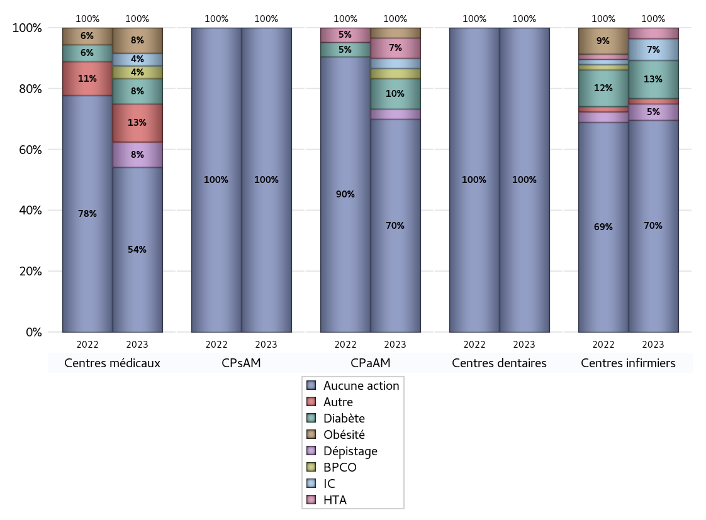
EDUCATION THERAPEUTIQUE DU PATIENT
 | centres médicaux |  |  | Centres de santé polyvalents sans auxiliaires médicaux CPsAM |  | Centres de santé polyvalents avec auxiliaires médicaux CPaAM |  | Total centres à activité médicale | Centres de santé dentaires |  |  | Centres de santé infirmiers |  | Grand Total | Dont centres de santé pluri professionnels
 | avec MG et avec auxiliaires médicaux | avec MG et sans auxiliaires médicaux | sans MG | avec MG | sans MG | avec MG | sans MG |  | avec MG et avec auxiliaires médicaux | avec MG et sans auxiliaires médicaux | sans MG | avec MG | sans MG
Aucune action | 6 | 7 | 0 | 4 | 3 | 17 | 4 | 41 | 0 | 1 | 34 | 0 | 39 | 115 | 24
Sous total aucune action | 13 |  |  | 7 |  | 21 |  |  | 35 |  |  | 39
Diabète | 1 | 1 | 0 | 0 | 0 | 3 | 0 | 5 | 0 | 0 | 0 | 0 | 7 | 12 | 4
Sous total diabète | 2 |  |  | 0 |  | 3 |  |  | 0 |  |  | 7
Asthme | 0 | 0 | 0 | 0 | 0 | 0 | 0 | 0 | 0 | 0 | 0 | 0 | 0 | 0 | 0
Sous total asthme | 0 |  |  | 0 |  | 0 |  |  | 0 |  |  | 0
BPCO | 1 | 0 | 0 | 0 | 0 | 1 | 0 | 2 | 0 | 0 | 0 | 0 | 0 | 2 | 2
Sous total BPCO | 1 |  |  | 0 |  | 1 |  |  | 0 |  |  | 0
Insuffisance cardiaque (IC) | 1 | 0 | 0 | 0 | 0 | 1 | 0 | 2 | 0 | 0 | 0 | 0 | 4 | 6 | 2
Sous total IC | 1 |  |  | 0 |  | 1 |  |  | 0 |  |  | 4
HTA | 0 | 0 | 0 | 0 | 0 | 2 | 0 | 2 | 0 | 0 | 0 | 0 | 2 | 4 | 2
Sous total HTA | 0 |  |  | 0 |  | 2 |  |  | 0 |  |  | 2
Lombalgie chronique (LC) | 0 | 0 | 0 | 0 | 0 | 0 | 0 | 0 | 0 | 0 | 0 | 0 | 0 | 0 | 0
Sous total LC | 0 |  |  | 0 |  | 0 |  |  | 0 |  |  | 0
Obésité | 1 | 1 | 0 | 0 | 0 | 1 | 0 | 3 | 0 | 0 | 0 | 0 | 0 | 3 | 2
Sous total obésité | 2 |  |  | 0 |  | 1 |  |  | 0 |  |  | 0
VIH | 0 | 0 | 0 | 0 | 0 | 0 | 0 | 0 | 0 | 0 | 0 | 0 | 0 | 0 | 0
Sous total VIH | 0 |  |  | 0 |  | 0 |  |  | 0 |  |  | 0
Douleur | 0 | 0 | 0 | 0 | 0 | 0 | 0 | 0 | 0 | 0 | 0 | 0 | 0 | 0 | 0
Sous total douleur | 0 |  |  | 0 |  | 0 |  |  | 0 |  |  | 0
Action de dépistage | 1 | 1 | 0 | 0 | 0 | 1 | 0 | 3 | 0 | 0 | 0 | 0 | 3 | 6 | 2
Sous total dépistage | 2 |  |  | 0 |  | 1 |  |  | 0 |  |  | 3
Autre | 2 | 1 | 0 | 0 | 0 | 0 | 0 | 3 | 0 | 0 | 0 | 0 | 1 | 4 | 2
Sous total autre | 3 |  |  | 0 |  | 0 |  |  | 0 |  |  | 1

Total1 des Centres de santé avec au moins une action | 3 | 1 | 0 | 0 | 0 | 4 | 0 | 8 | 0 | 0 | 0 | 0 | 7 | 15 | 7
Total2 des Centres de santé avec au moins une action | 4 |  |  | 0 |  | 4 |  |  | 0 |  |  | 7

promo santé
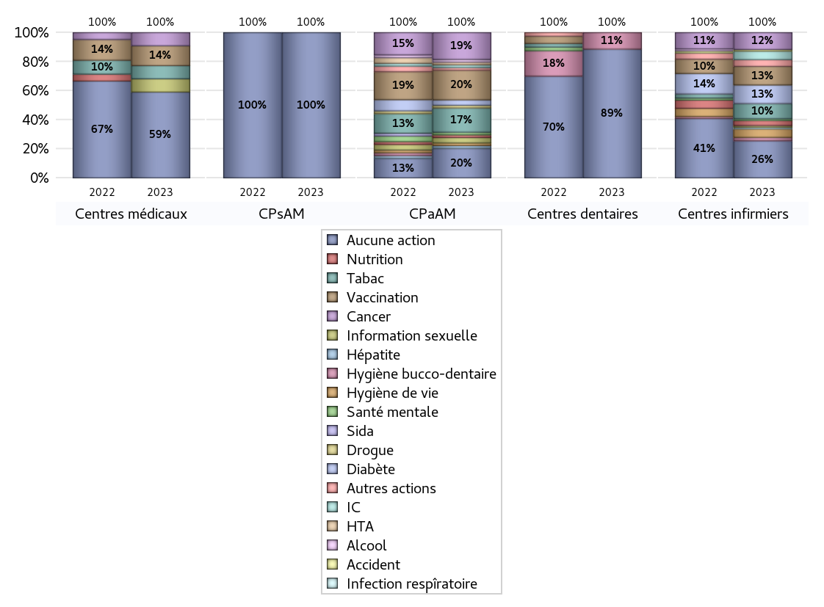
PROMOTION ET EDUCATION POUR LA SANTE
 | centres médicaux |  |  | Centres de santé polyvalents sans auxiliaires médicaux CPsAM |  | Centres de santé polyvalents avec auxiliaires médicaux CPaAM |  | Total centres à activité médicale | Centres de santé dentaires |  |  | Centres de santé infirmiers |  | Grand Total | Dont centres de santé pluri professionnels
 | avec MG et avec auxiliaires médicaux | avec MG et sans auxiliaires médicaux | sans MG | avec MG | sans MG | avec MG | sans MG |  | avec MG et avec auxiliaires médicaux | avec MG et sans auxiliaires médicaux | sans MG | avec MG | sans MG
Aucune action | 5 | 8 | 0 | 4 | 3 | 8 | 3 | 31 | 0 | 0 | 31 | 0 | 22 | 84 | 14
Sous total aucune action | 13 |  |  | 7 |  | 11 |  |  | 31 |  |  | 22
diabète | 0 | 0 | 0 | 0 | 0 | 2 | 0 | 2 | 0 | 0 | 0 | 0 | 11 | 13 | 2
Sous total diabète | 0 |  |  | 0 |  | 2 |  |  | 0 |  |  | 11
asthme | 0 | 0 | 0 | 0 | 0 | 0 | 0 | 0 | 0 | 0 | 0 | 0 | 0 | 0 | 0
Sous total asthme | 0 |  |  | 0 |  | 0 |  |  | 0 |  |  | 0
BPCO | 0 | 0 | 0 | 0 | 0 | 0 | 0 | 0 | 0 | 0 | 0 | 0 | 0 | 0 | 0
Sous total BPCO | 0 |  |  | 0 |  | 0 |  |  | 0 |  |  | 0
Insuffisance cardiaque (IC) | 0 | 0 | 0 | 0 | 0 | 1 | 0 | 1 | 0 | 0 | 0 | 0 | 5 | 6 | 1
Sous total IC | 0 |  |  | 0 |  | 1 |  |  | 0 |  |  | 5
HTA | 0 | 0 | 0 | 0 | 0 | 1 | 0 | 1 | 0 | 0 | 0 | 0 | 0 | 1 | 1
Sous total HTA | 0 |  |  | 0 |  | 1 |  |  | 0 |  |  | 0
Accident de la vie courante | 0 | 0 | 0 | 0 | 0 | 0 | 0 | 0 | 0 | 0 | 0 | 0 | 1 | 1 | 0
Sous total accident | 0 |  |  | 0 |  | 0 |  |  | 0 |  |  | 1
Alcool | 0 | 0 | 0 | 0 | 0 | 1 | 0 | 1 | 0 | 0 | 0 | 0 | 0 | 1 | 1
Sous total alcool | 0 |  |  | 0 |  | 1 |  |  | 0 |  |  | 0
cancer | 2 | 0 | 0 | 0 | 0 | 9 | 1 | 12 | 0 | 0 | 0 | 0 | 10 | 22 | 11
Sous total cancer | 2 |  |  | 0 |  | 10 |  |  | 0 |  |  | 10
Hépatite | 0 | 0 | 0 | 0 | 0 | 1 | 0 | 1 | 0 | 0 | 0 | 0 | 0 | 1 | 1
Sous total hépatite | 0 |  |  | 0 |  | 1 |  |  | 0 |  |  | 0
Hygiène bucco-dentaire | 0 | 0 | 0 | 0 | 0 | 0 | 0 | 0 | 0 | 1 | 3 | 0 | 2 | 6 | 0
Sous total hygiène bucco-dentaire | 0 |  |  | 0 |  | 0 |  |  | 4 |  |  | 2
Hygiène de vie | 0 | 0 | 0 | 0 | 0 | 1 | 0 | 1 | 0 | 0 | 0 | 0 | 5 | 6 | 1
Sous total hygiène de vie | 0 |  |  | 0 |  | 1 |  |  | 0 |  |  | 5
Infection respiratoire | 0 | 0 | 0 | 0 | 0 | 0 | 0 | 0 | 0 | 0 | 0 | 0 | 1 | 1 | 0
Sous total infection respîratoire | 0 |  |  | 0 |  | 0 |  |  | 0 |  |  | 1
Information sexuelle | 2 | 0 | 0 | 0 | 0 | 2 | 0 | 4 | 0 | 0 | 0 | 0 | 1 | 5 | 4
Sous total information sexuelle | 2 |  |  | 0 |  | 2 |  |  | 0 |  |  | 1
Nutrition | 0 | 0 | 0 | 0 | 0 | 1 | 0 | 1 | 0 | 0 | 0 | 0 | 3 | 4 | 1
Sous total nutrition | 0 |  |  | 0 |  | 1 |  |  | 0 |  |  | 3
santé mentale | 0 | 0 | 0 | 0 | 0 | 1 | 0 | 1 | 0 | 0 | 0 | 0 | 1 | 2 | 1
Sous total santé mentale | 0 |  |  | 0 |  | 1 |  |  | 0 |  |  | 1
Sida | 0 | 0 | 0 | 0 | 0 | 0 | 0 | 0 | 0 | 0 | 0 | 0 | 0 | 0 | 0
Sous total sida | 0 |  |  | 0 |  | 0 |  |  | 0 |  |  | 0
Tabac | 2 | 0 | 0 | 0 | 0 | 9 | 0 | 11 | 0 | 0 | 0 | 0 | 9 | 20 | 11
Sous total tabac | 2 |  |  | 0 |  | 9 |  |  | 0 |  |  | 9
Usage de la drogue | 0 | 0 | 0 | 0 | 0 | 1 | 0 | 1 | 0 | 0 | 0 | 0 | 0 | 1 | 1
Sous total drogue | 0 |  |  | 0 |  | 1 |  |  | 0 |  |  | 0
Vaccination | 3 | 0 | 0 | 0 | 0 | 10 | 1 | 14 | 0 | 0 | 0 | 0 | 11 | 25 | 13
Sous total vaccination | 3 |  |  | 0 |  | 11 |  |  | 0 |  |  | 11
Autres actions | 0 | 0 | 0 | 0 | 0 | 1 | 0 | 1 | 0 | 0 | 0 | 0 | 4 | 5 | 1
Sous total autres actions | 0 |  |  | 0 |  | 1 |  |  | 0 |  |  | 4

Total1 des Centres de santé avec au moins une action | 4 | 0 | 0 | 0 | 0 | 13 | 1 | 18 | 0 | 1 | 3 | 0 | 24 | 46 | 17
Total2 des Centres de santé avec au moins une action | 4 |  |  | 0 |  | 14 |  |  | 4 |  |  | 24

activités spécifiques
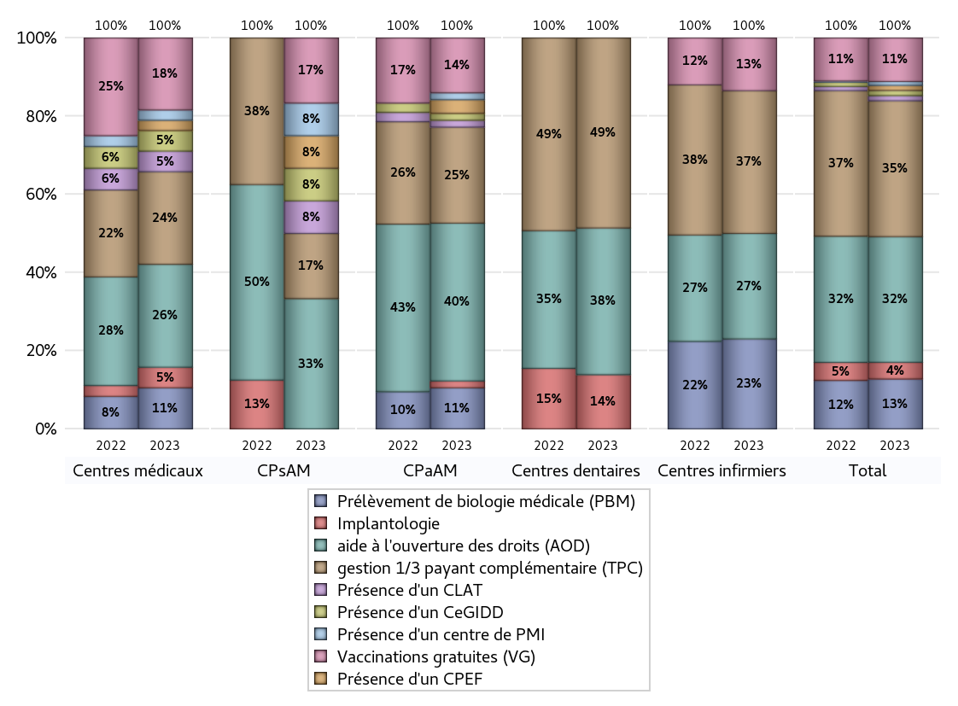
ACTIVITES SPECIFIQUES
 | centres médicaux |  |  | Centres de santé polyvalents sans auxiliaires médicaux CPsAM |  | Centres de santé polyvalents avec auxiliaires médicaux CPaAM |  | Total centres à activité médicale | Centres de santé dentaires |  |  | Centres de santé infirmiers |  | Grand Total | Dont centres de santé pluri professionnels
 | avec MG et avec auxiliaires médicaux | avec MG et sans auxiliaires médicaux | sans MG | avec MG | sans MG | avec MG | sans MG |  | avec MG et avec auxiliaires médicaux | avec MG et sans auxiliaires médicaux | sans MG | avec MG | sans MG
Prélèvement de biologie médicale (PBM) | 3 | 1 | 0 | 0 | 0 | 6 | 0 | 10 | 0 | 0 | 0 | 0 | 29 | 39 | 9
Sous total PBM | 4 |  |  | 0 |  | 6 |  |  | 0 |  |  | 29
Implantologie | 2 | 0 | 0 | 0 | 0 | 1 | 0 | 3 | 0 | 1 | 9 | 0 | 0 | 13 | 3
Sous total implanto | 2 |  |  | 0 |  | 1 |  |  | 10 |  |  | 0
aide à l'ouverture des droits (AOD) | 5 | 5 | 0 | 4 | 0 | 21 | 2 | 37 | 0 | 1 | 26 | 0 | 34 | 98 | 27
Sous total AOD | 10 |  |  | 4 |  | 23 |  |  | 27 |  |  | 34
gestion 1/3 payant complémentaire (TPC) | 5 | 4 | 0 | 2 | 0 | 12 | 2 | 25 | 0 | 1 | 34 | 0 | 46 | 106 | 18
Sous total TPC | 9 |  |  | 2 |  | 14 |  |  | 35 |  |  | 46
Présence d'un CLAT | 2 | 0 | 0 | 1 | 0 | 1 | 0 | 4 | 0 | 0 | 0 | 0 | 0 | 4 | 4
Sous total CLAT | 2 |  |  | 1 |  | 1 |  |  | 0 |  |  | 0
Présence d'un CeGIDD | 2 | 0 | 0 | 1 | 0 | 1 | 0 | 4 | 0 | 0 | 0 | 0 | 0 | 4 | 4
Sous total CeGIDD | 2 |  |  | 1 |  | 1 |  |  | 0 |  |  | 0
Présence d'un CPEF | 0 | 1 | 0 | 1 | 0 | 2 | 0 | 4 | 0 | 0 | 0 | 0 | 0 | 4 | 3
Sous total CPEF | 1 |  |  | 1 |  | 2 |  |  | 0 |  |  | 0
Présence d'un centre de PMI | 0 | 1 | 0 | 1 | 0 | 1 | 0 | 3 | 0 | 0 | 0 | 0 | 0 | 3 | 2
Sous total PMI | 1 |  |  | 1 |  | 1 |  |  | 0 |  |  | 0
Vaccinations gratuites (VG) | 6 | 1 | 0 | 2 | 0 | 8 | 0 | 17 | 0 | 0 | 0 | 0 | 17 | 34 | 15
Sous total VG | 7 |  |  | 2 |  | 8 |  |  | 0 |  |  | 17
Total | 38 |  |  | 12 |  | 57 |  | 107 | 72 |  |  | 126 |  | 305 | 85

